Лист 1
Прайс-лист
МИР ПРЯЖИ

В валюте: руб. (курс 1).
Цены указаны на 07.08.2020

№ | Номенклатура/ Характеристика номенклатуры | Описание | Изображение | Артикул | Цена | Ед. | Остаток | Ссылка на сайт
 | Набор для вышивания "Астра" 12-27 Девочка с букетом 13*15 см | Набор для вышивания Девочка с букетом 13*15 см | 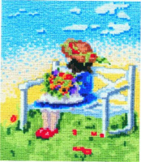 | 12-27 | 87.00 |  |  | Изображение
 | Набор для вышивания "Астра" 12-27 Девочка с букетом 13*15 см |  |  |  | 87.00 | шт | 3 | Изображение
 | Набор для вышивания "Астра" 12-29 Дружок 19*20,5 см | Набор для вышивания "Астра" 12-29 Дружок 19*20,5 см | 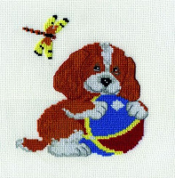 | 12-29 | 100.00 |  |  | Изображение
 | Набор для вышивания "Астра" 12-29 Дружок 19*20,5 см |  |  |  | 100.00 | шт | 1 | Изображение
 | Набор для вышивания "Астра" 12-64 Натюрморт с омаром 21х23,2 см | Набор для вышивания "Астра" 12-64 Натюрморт с омаром 21х23,2 см | 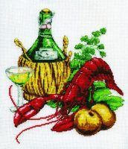 | 12-64 | 155.00 |  |  | Изображение
 | Набор для вышивания "Астра" 12-64 Натюрморт с омаром 21х23,2 см |  |  |  | 155.00 | шт | 1 | Изображение
 | Набор для вышивания "Астра" 12-85 Рысь 10,5х12 | Набор для вышивания "Астра" 12-85 Рысь 10,5х12 | 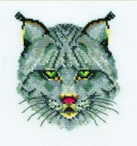 | 12-85 | 61.00 |  |  | Изображение
 | Набор для вышивания "Астра" 12-85 Рысь 10,5х12 |  |  |  | 61.00 | шт | 21 | Изображение
 | Набор для вышивания "Астра" 12-95 Хисиридия мадагаскарская 11х20 см | Набор для вышивания "Астра" 12-95 Хисиридия мадагаскарская 11х20 см |  | 12-95 | 72.00 |  |  | Изображение
 | Набор для вышивания "Астра" 12-95 Хисиридия мадагаскарская 11х20 см |  |  |  | 72.00 | шт | 2 | Изображение

